Проекторы PAVRUS
 |  |  | ПРОЕКТОРЫ PAVRUS
 |  |  | (дилерам скидки до 35%)
2024-09-12

Модель | Картинка | Технические характеристики |  | Стоимость USD
Ламповые проекторы 3LCD или DLP (лампа UHP)
PV-SW360 |  | Разрешение 1280х800 (WXGA), яркость 3600 Lm, Lens throw ratio 0.46:1, время жизни 4000hrs(std) /6000hrs(eco), коррекция искажений V: ±15°（auto+manual ) H：±15°（manual Pincushion/Barrel Correction Corner Keystone, интерфейсы PC/Video: 15 Pin D-sub (RGB/YPbPr/SCART), S-Video, 2*Composite/VGA in,VGA Out,Audio output,RS232 , USB-A,USB-B,RJ45,HDMI*2, габариты 58*45*16 см, вес 10 кг |  | 2,620
PV-HW360 |  | Разрешение 1280х800 (WXGA), яркость 3600 Lm, Lens throw ratio 0.46:1, время жизни HLD 20000 часов, коррекция искажений V: 15°（auto+manual）H：±15°（manual）Pincushion/Barrel Correction Corner Keystone, интерфейсы PC/Video: 15 Pin D-sub (RGB/YPbPr/SCART), S-Video, 2*Composite/VGA in,VGA Out,Audio output,RS232 , USB-A,USB-B,RJ45,HDMI*2, габариты 58*45*16 см, вес 10 кг |  | 3,720
PV-205U |  | разрешение 1920X1200 (WUXGA), яркость 4500 Lm, Lens throw ratio 1.48-1.78:1, время жихни лампы Philips10,000-20,000 часов, коррекция искажений V:±40° (Auto) H:±15° (manual) Corner Keystone Cuve Correction, интерфейсы PC/Video: 15 Pin D-sub (RGB/YPbPr/SCART), S-Video, 2*Composite/VGA in,VGA Out,Audio output,RS232 , USB-A,USB-B,RJ45,HDMI*2, габариты 45*41*13 см, вес 9 кг |  | 2,920
PV-205W |  | Разрешение 1280х800 (WXGA), яркость 4500 Lm, Lens throw ratio 1.48-1.78:1, время жихни лампы Philips10,000-20,000 часов, коррекция искажений V:±40° (Auto) H:±15° (manual) Corner Keystone Cuve Correction, интерфейсы PC/Video: 15 Pin D-sub (RGB/YPbPr/SCART), S-Video, 2*Composite/VGA in,VGA Out,Audio output,RS232 , USB-A,USB-B,RJ45,HDMI*2, габариты 45*41*13 см, вес 9 кг |  | 2,520
PV-215AU | 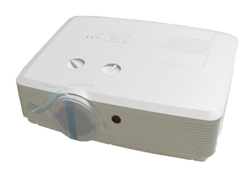 | разрешение 1920X1200 (WUXGA), яркость 6000 Lm, Lens throw ratio 1.48-1.78:1, время жихни лампы 6000hrs(std)/10000hrs(eco), коррекция искажений V:±40° (Auto), H:±15° (manual), Corner Keystone Cuve Correction, интерфейсы 2*VGA,1* Audio in,1*YCbCr,1*Video,1*S-video,1* HDMI,1*USB-B,1*USB-A,1*RJ45, Android,IOS wifi connection. USB cable/USB flash drive, функции Corner Correction/Pincushion/ Barrel Correction Image Cut and Splice, габариты 48*45*18 см 12 кг |  | 3,780
PV-215AW |  | Разрешение 1280х800 (WXGA), яркость 6500 Lm, Lens throw ratio 1.4-2.26:1, время жихни лампы 6000hrs(std)/10000hrs(eco), коррекция искажений V:±40° (Auto) H:±15° (manual) Corner Keystone Cuve Correction, интерфейсы 2*VGA,1* Audio in,1*YCbCr,1*Video,1*S-video,1* HDMI,1*USB-B,1*USB-A,1*RJ45, Android,IOS wifi connection. USB cable/USB flash drive, функции Corner Correction/Pincushion/Barrel Correction\Image Cut and Splice function |  | 3,520
PV-D10WU |  | разрешение 1920X1200 (WUXGA), яркость 10000 Lm, Lens throw ratio 1.47-2.65:1 стандарт, большой выбор опционных объективов, сдвоенная лампа, время жизни лампы стандарт 4000/эко 6000 часов, коррекция искажений V:±40° (Auto), H:±15° (manual), Corner Keystone, Corner Correction Image Cut and Splice function, Cuve Correction, интерфейсы 2*VGA,1* Audio in,1*YCbCr,1*Video,1*S-video, 1* HDMI,1*USB-B,1*USB-A,1*RJ45, USB cable/USB flash drive, габариты 63*61*38 см, вес 22 кг |  | 9,810
Лазерные проекторы технология DLP
PV-DP1060 |  | Разрешение 1920x1200 (WUXGA), яркость 30 000 Lm, Lens throw ratio 1.5-2.0:1 и много опционных объективов, время жизни источника света 20000 /40000 часов, коррекция искажений ± 45° H/V ,Corner Keystone,Image Geometric, функции edge-blending/ corner correction/ 720° instal/ 3D active, DLP-Link Correction, интерфейсы HDMI*1,3D-SDI *1,DVI-D*1,VGA*1,USB-A*1,HD-BaseT*1,RS232*1,RJ45*1,WIFI*1, 3D active,DLP-Link; габариты 85*85*45 см, вес 45 кг |  | 140,160
PV-DP1050 |  | Разрешение 1920x1200 (WUXGA), яркость 25 000 Lm, Lens throw ratio 1.5-2.0:1 и много опционных объективов, время жизни источника света 20000 /40000 часов, коррекция искажений ± 45° H/V ,Corner Keystone,Image Geometric, функции edge-blending/ corner correction/ 720° instal/ 3D active, DLP-Link Correction, интерфейсы HDMI*1,3D-SDI *1,DVI-D*1,VGA*1,USB-A*1,HD-BaseT*1,RS232*1,RJ45*1,WIFI*1, 3D active,DLP-Link; габариты 85*85*45 см, вес 45 кг |  | 107,100
PV-DP1040+ | 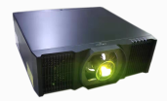 | Разрешение 1920x1200 (WUXGA), яркость 20 000 Lm, Lens throw ratio 1.61-2.42:1 и много опционных объективов, время жизни источника света 20000 /40000 часов, коррекция искажений ± 20° H/V ,Corner Keystone, функции edge-blending/ corner correction/ 720° instal/ 3D active, DLP-Link, интерфейсы HDMI*1,3D-SDI in/out*2 ,3D-SYNC in/out *2 ,DVI-D*1,VGA in/out*2,USB-A*1,HD-BaseT*1,RS232*1,RJ45*1,3D active,DLP-Link, габариты 75*75*38 см, вес 35 кг |  | 6,150
PV-DP1030 |  | Разрешение 1920x1200 (WUXGA), яркость 18 000 Lm, Lens throw ratio 1.61-2.42:1 и много опционных объективов, время жизни источника света 20000 /40000 часов, коррекция искажений ± 20° H/V ,Corner Keystone, функции edge-blending/ corner correction/ 720° instal/ 3D active, DLP-Link, интерфейсы HDMI*1,3D-SDI in/out*2 ,3D-SYNC in/out *2 ,DVI-D*1,VGA in/out*2,USB-A*1,HD-BaseT*1,RS232*1,RJ45*1,3D active,DLP-Link, габариты 75*75*38 см, вес 35 кг |  | 46,350
PV-DP1020 |  | Разрешение 1920x1200 (WUXGA), яркость 15 000 Lm, Lens throw ratio 1.61-2.42:1 и много опционных объективов, время жизни источника света 20000 /40000 часов, коррекция искажений ± 20° H/V ,Corner Keystone, функции Edge-blending/ corner correction/ 720° instal/ 3D active, DLP-Link, интерфейсы HDMI*1,3D-SDI in/out*2 ,3D-SYNC in/out *2 ,DVI-D*1,VGA in/out*2,USB-A*1,HD-BaseT*1,RS232*1,RJ45*1,3D active,DLP-Link, габариты 75*75*38 см, вес 35 кг |  | 42,680
PV-DE2150 |  | Разрешение 1920x1200 (WUXGA), яркость 21 500 Lm, Lens throw ratio 2.22-2.36:1 и много опционных объективов, время жизни источника света 20000 /40000 часов, коррекция искажений ± 45° H/V, Corner Keystone, функции corner correction/ 720° instal/ 3D active, DLP-Link, low noise, интерфейсы HDMI*2,DVI*1,BNC5*1,VGA*1,HD-BaseT*1,Video RCA*1,SDI*1,RS232*2,RJ45*1,USB*1, габариты 75*75*38 см, вес 36 кг |  | 70,240
PV-DE1850 |  | Разрешение 1920x1200 (WUXGA), яркость 18 000 Lm, Lens throw ratio 2.22-2.36:1 и много опционных объективов, время жизни источника света 20000 /40000 часов, коррекция искажений ± 45° H/V, Corner Keystone, функции функции corner correction/ 720° instal/ 3D active, DLP-Link, low noise, интерфейсы HDMI*2,DVI*1,BNC5*1,VGA*1,HD-BaseT*1,Video RCA*1,SDI*1,RS232*2,RJ45*1,USB*1, габариты 75*75*38 см, вес 36 кг |  | 57,380
PV-DE1650 |  | Разрешение 1920x1200 (WUXGA), яркость 16 500 Lm, Lens throw ratio 2.22-2.36:1 и много опционных объективов, время жизни источника света 20000 /40000 часов, коррекция искажений ± 45° H/V, Corner Keystone, функции corner correction/ 720° instal/ 3D active, DLP-Link, low noise, интерфейсы HDMI*2,DVI*1,BNC5*1,VGA*1,HD-BaseT*1,Video RCA*1,SDI*1,RS232*2,RJ45*1,USB*1, габариты 75*75*38 см, вес 36 кг |  | 40,840
PV-DL18U |  | Разрешение 1920x1200 (WUXGA), яркость 18 000 Lm, Lens throw ratio 1.46-2.95:1 и много опционных объективов время жизни источника света 20000 /40000 часов, коррекция искажений ± 30° H/V ± 40°,Corner Keystone, Image Geometric Correction, функции Corner Keystone,Image Geometric Correction,720° instal,4K input, интерфейсы VGAx1; HDMI⑤x2; HDMI outx1;DVIx1; Audio inx1;VGA out x1; HDBaseTx1; IRx1; RS232x1; RJ45x1，USB-Ax1；USB-Bx1,3G-SDI (optional), габариты 70*75*38 см, вес 30 кг |  | 46,300
PV-DL15U |  | Разрешение 1920x1200 (WUXGA), яркость 15 000 Lm, Lens throw ratio 1.46-2.95:1 и много опционных объективов, время жизни источника света 20000 /40000 часов, коррекция искажений ± 30° H/V ± 40°,Corner Keystone,Image Geometric Correction, функции Corner Keystone, Image Geometric Correction,720° instal,4K input, интерфейсы VGAx1; HDMI⑤x2; HDMI outx1;DVIx1; Audio inx1;VGA out x1; HDBaseTx1; IRx1; RS232x1; RJ45x1，USB-Ax1；USB-Bx1,3G-SDI (optional), габариты 70*75*38 см, вес 30 кг |  | 38,950
PV-DL13U |  | Разрешение 1920x1200 (WUXGA), яркость 13 000 Lm, Lens throw ratio 1.46-2.95:1 и много опционных объективов, время жизни источника света 20000 /40000 часов, коррекция искажений ± 30° H/V ± 40°,Corner Keystone, Image Geometric Correction, функции Corner Keystone,Image Geometric Correction,720° instal,4K input, интерфейсы VGAx1; HDMI⑤x2; HDMI outx1;DVIx1; Audio inx1;VGA out x1; HDBaseTx1; IRx1; RS232x1; RJ45x1，USB-Ax1；USB-Bx1,3G-SDI (optional), габариты 70*75*38 см, вес 30 кг |  | 31,600
PV-DE1400 |  | Разрешение 1920x1200 (WUXGA), яркость 14 000 Lm, Lens throw ratio 1.22-1.53:1 и много опционных объективов, время жизни источника света 20000 /40000 часов, коррекция искажений ± 30° H/V ± 40°,Corner Keystone, функции corner correction/ 720° instal/ 3D active,DLP-Link,low noise, интерфейсы HDMI*2,DVI*1,BNC5*1,VGA*1,HD-BaseT*1,Video RCA*1,SDI*1,RS232*2,RJ45*1,USB*1, габариты 51*50*25 см, вес 29 кг |  | 33,440
PV-DE1000 |  | Разрешение 1920x1200 (WUXGA), яркость 10 000 Lm, Lens throw ratio 1.22-1.53:1 и много опционных объективов, время жизни источника света 20000 /40000 часов, коррекция искажений ± 30° H/V ± 40°,Corner Keystone, функции corner correction/ 720° instal/ 3D active, DLP-Link, low, интерфейсы HDMI*2,DVI*1,BNC5*1,VGA*1,HD-BaseT*1,Video RCA*1,SDI*1,RS232*2,RJ45*1,USB*1, габариты 51*50*25 см, вес 29 кг noise |  | 21,310
PV-DP9179 | 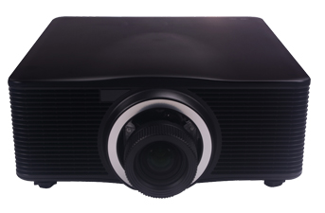 | Разрешение 1920x1200 (WUXGA), яркость 10 000 Lm, Lens throw ratio 1.22-1.53:1 и много опциональных обехтивов, время жизни источника света 20000 /40000 часов, коррекция искажений ± 20° H/V ± 20°,Corner Keystone, , интерфейсы HDMI⑤x2; DVIx1; VGA Inputx1; HDBaseTx1; VGA Outputx1; RS232x1,RJ45x1 интерфейсы: SYNC Out*13D active,DLP-Link, габариты 63*61*38 см, вес 25 кг функции Edge-blending/ corner correction/ 720° instal/3D active, DLP-Link, интерфейсы HDMI⑤x2; DVIx1; VGA Inputx1; HDBaseTx1; VGA Outputx1; RS232x1,RJ45x1 интерфейсы: SYNC Out*13D active,DLP-Link, габариты 63*61*38 см, вес 25 кг |  | 19,420
PV-DP9170 | 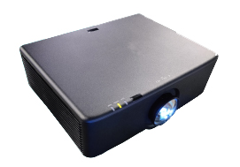 | Разрешение 1920x1200 (WUXGA), яркость 9 000 Lm, Lens throw ratio 1.22-1.53:1 и много опциональных обехтивов, время жизни источника света 20000 /40000 часов, коррекция искажений ± 20° H/V ± 20°,Corner Keystone, функции Edge-blending/ corner correction/ 720° instal/ 3D active, DLP-Link, интерфейсы HDMI⑤x2; DVIx1; VGA Inputx1; HDBaseTx1; VGA Outputx1; RS232x1,RJ45x1 интерфейсы: SYNC Out*13D active,DLP-Link, габариты 63*56*28 см, вес 18 кг |  | 16,400
PV-DP400UST |  | Разрешение 1920x1200 (WUXGA), яркость 4 000 Lm, Lens throw ratio 0.5:1, время жизни источника света 20000 /40000 часов, коррекция искажений, функции 3D active, DLP-Link, интерфейсы VGA IN X1, HDMI IN X1, Audio IN（3.5mm）X1, RS232C X1,Mini USB X1,USB-A X1, 3D active, габариты 45*35*13 см, вес 9 кг |  | 4,560
PV-DP400WST |  | Разрешение 1280x800 (WXGA), яркость 4 000 Lm, Lens throw ratio 0.5:1, время жизни источника света 20000 /40000 часов, коррекция искажений ± 40° Vertical/ ± 40° horizental, функции Corner Correction/ 3D active, DLP-Link, интерфейсы VGA IN X1, HDMI IN X1, Audio IN（3.5mm）X1, RS232C X1, Mini USB X1,USB-A X1, 3D active, габариты 45*35*13 см, вес 9 кг |  | 4,000
PV-DP400U |  | Разрешение 1920x1200 (WUXGA), яркость 4 000 Lm, Lens throw ratio 1.52 - 1.83:1, время жизни источника света 20000 /40000 часов, коррекция bcrf;tybq ± 40° Vertical/ ± 40° horizental, функции 3D active, DLP-Link, интерфейсы VGA IN X1, HDMI IN X1, Audio IN（3.5mm）X1, RS232C X1, Mini USB X1,USB-A X1, 3D active, габариты 45*35*13 см, вес 9 кг |  | 4,740
PV-DP360U |  | Разрешение 1920x1200 (WUXGA), яркость 3 600 Lm, Lens throw ratio 1.52 - 1.83:1, время жизни источника света 20000 /40000 часов, коррекция искажений ± 40° Vertical/ ± 40° horizental, функции 3D active, DLP-Link, интерфейсы VGA IN X1, HDMI IN X1, Audio IN（3.5mm）X1, RS232C X1, Mini USB X1,USB-A X1, 3D active, габариты 45*35*13 см, вес 9 кг |  | 4,560
PV-DP400W |  | Разрешение 1920x1200 (WUXGA), яркость 4 000 Lm, Lens throw ratio 1.61 - 1.93:1, время жизни источника света 20000 /40000 часов, коррекция искажений ± 40° Vertical/ ± 40° horizental, функции 3D active, DLP-Link, интерфейсы VGA IN X1, HDMI IN X1, Audio IN（3.5mm）X1, RS232C X1, Mini USB X1,USB-A X1, 3D active, габариты 45*35*13 см, вес 9 кг |  | 3,450
PV-DP360W |  | Разрешение 1280x800 (WXGA), яркость 3 600 Lm, Lens throw ratio 1.61 - 1.93:1, время жизни источника света 20000 /40000 часов, коррекция искажений ± 40° Vertical/ ± 40° horizental, функции 3D active, DLP-Link, интерфейсы VGA IN X1, HDMI IN X1, Audio IN（3.5mm）X1, RS232C X1, Mini USB X1,USB-A X1, 3D active, габариты 45*35*13 см, вес 9 кг |  | 3,340
Лазерные проекторы технология 3LCD
PV-DL43U |  | 1920X1200 (WUXGA), яркость 4500 lm, Lens throw ratio 1.37-2.1:1 стандартный объектив, время жихни источника света Laser 20,000-40,000 часов, коррекция искажений ± 40° Vertical ± 40° Horizontal ,auto Vertical Keystone,Corner Kyestone, интерфейсы: HDMI in : HDMI 19pin x2 VGA in : D-sub 15pin x1, Video in : RCA x1 Audio in : mini jack x 1(3.5mm),USB-B(display), габариты 45*40*13 см, вес 8 кг |  | 4350
PV-DL50U |  | разрешение 1920X1200 (WUXGA), яркость 5500 lm, Lens throw ratio 1.48-1.78：1/1.34-2.22:1, время жихни источника света Laser 20,000-40,000 часов, коррекция искажений ± 30° Vertical ± 30° Horizontal，Pincushion/Barrel Correction, 6 Corner Geometry correction，4 Corner Correction。Grid image tune, интерфейсы: HDMI in : HDMI 19pin x2 VGA in : D-sub 15pin x1，USB-A*1；USB-B*1，Video in : RCA x1 Audio in : mini jack x 1(3.5mm), Output:VGA out*1,Audio out *1, Control:Rs232 ,LAN, габариты 51*45*18 см, вес 8 кг |  | 4100
PV-DL50W |  | разрешение 1280X800 (WXGA), яркость 5500 lm, Lens throw ratio 1.48-1.78：1/1.34-2.22:1, время жихни источника света Laser 20,000-40,000 часов, коррекция искажений ± 30° Vertical ± 30° Horizontal，Pincushion/Barrel Correction, 6 Corner Geometry correction，4 Corner Correction。Grid image tune, интерфейсы: HDMI in : HDMI 19pin x2 VGA in : D-sub 15pin x1，USB-A*1；USB-B*1，Video in : RCA x1 Audio in : mini jack x 1(3.5mm), Output:VGA out*1,Audio out *1, Control:Rs232 ,LAN, габариты 51*45*18 см, вес 8 кг |  | 3730
PV-DL50X |  | разрешение 1024x768 (XGA), яркость 5500 lm, Lens throw ratio 1.48-1.78：1/1.34-2.22:1, время жихни источника света Laser 20,000-40,000 часов, коррекция искажений ± 30° Vertical ± 30° Horizontal，Pincushion/Barrel Correction, 6 Corner Geometry correction，4 Corner Correction。Grid image tune, интерфейсы: HDMI in : HDMI 19pin x2 VGA in : D-sub 15pin x1，USB-A*1；USB-B*1，Video in : RCA x1 Audio in : mini jack x 1(3.5mm), Output:VGA out*1,Audio out *1, Control:Rs232 ,LAN, габариты 51*45*18 см, вес 8 кг |  | 3620
PV-DL50SU |  | разрешение 1920X1200 (WUXGA), яркость 5500 lm, Lens throw ratio 0.48：1, время жихни источника света Laser 20,000-40,000 часов, коррекция искажений ± 30° Vertical ± 30° Horizontal，Pincushion/Barrel Correction 6 Corner Geometry correction，4 Corner Correction。Grid image tune, интерфейсы: HDMI in : HDMI 19pin x2 VGA in : D-sub 15pin x1，USB-A*1；USB-B*1，Video in : RCA x1 Audio in : mini jack x 1(3.5mm), Output:VGA out*1,Audio out *1, Control:Rs232 ,LAN, габариты 51*45*18 см, вес 8 кг |  | 4240
PV-DL50SW |  | разрешение 1280X800 (WXGA), яркость 5500 lm, Lens throw ratio 0.48：1, время жихни источника света Laser 20,000-40,000 часов, коррекция искажений ± 30° Vertical ± 30° Horizontal，Pincushion/Barrel Correction 6 Corner Geometry correction，4 Corner Correction。Grid image tune, интерфейсы: HDMI in : HDMI 19pin x2 VGA in : D-sub 15pin x1，USB-A*1；USB-B*1，Video in : RCA x1 Audio in : mini jack x 1(3.5mm), Output:VGA out*1,Audio out *1, Control:Rs232 ,LAN, габариты 51*45*18 см, вес 8 кг |  | 3800
PV-DL51U |  | разрешение 1920X1200 (WUXGA), яркость 5500 lm, Lens throw ratio 1.22-2.0:1 стандартный объектив, можно заменить на короткофокусный, время жихни источника света Laser 20,000-40,000 часов, коррекция искажений ± 30° Vertical ± 30° Horizontal，Pincushion/Barrel Correction, интерфейсы: HDMI in : HDMI 19pin x2 VGA in : D-sub 15pin x1，USB-A*1；USB-B*1，HD-baseT *1（optional), Video in : RCA x1 Audio in : mini jack x 1(3.5mm), габариты 50*52*26 см, вес 14 кг |  | 6530
PV-DL61U |  | разрешение 1920X1200 (WUXGA), яркость 6500 lm, Lens throw ratio 1.22-2.0:1 стандартный объектив, можно заменить на короткофокусный, время жихни источника света Laser 20,000-40,000 часов, коррекция искажений ± 30° Vertical ± 30° Horizontal，Pincushion/Barrel Correction, 6 Corner Geometry correction，4 Corner Correction。Grid image tune, интерфейсы: HDMI in : HDMI 19pin x2 VGA in : D-sub 15pin x1，USB-A*1；USB-B*1，HD-baseT *1（optional), Video in : RCA x1 Audio in : mini jack x 1(3.5mm), габариты 50*52*26 см, вес 14 кг |  | 7260
PV-DL71U |  | разрешение 1920X1200 (WUXGA), яркость 7000 lm, Lens throw ratio 1.22-2.0:1 стандартный объектив, можно заменить на короткофокусный, время жихни источника света Laser 20,000-40,000 часов, коррекция искажений ± 30° Vertical ± 30° Horizontal，Pincushion/Barrel Correction, 6 Corner Geometry correction，4 Corner Correction。Grid image tune, интерфейсы: HDMI in : HDMI 19pin x2 VGA in : D-sub 15pin x1，USB-A*1；USB-B*1，HD-baseT *1（optional), Video in : RCA x1 Audio in : mini jack x 1(3.5mm), габариты 50*52*26 см, вес 14 кг |  | 7740
PV-DL81U |  | разрешение 1920X1200 (WUXGA), яркость 8000 lm, Lens throw ratio 1.22-2.0:1 стандартный объектив, можно заменить на короткофокусный, время жихни источника света Laser 20,000-40,000 часов, коррекция искажений ± 30° Vertical ± 30° Horizontal，Pincushion/Barrel Correction, 6 Corner Geometry correction，4 Corner Correction。Grid image tune, интерфейсы: HDMI in : HDMI 19pin x2 VGA in : D-sub 15pin x1，USB-A*1；USB-B*1，HD-baseT *1（optional), Video in : RCA x1 Audio in : mini jack x 1(3.5mm), габариты 50*52*26 см, вес 14 кг |  | 8900
PV-DL4K7 |  | разрешение 3840*2160 (4K), яркость 7000 lm, Lens throw ratio 1.08-1.76 /1.22-2.0:1, коррекция искажений ± 30° Vertical ± 30° Horizontal，Pincushion/Barrel Correction, 6 Corner Geometry correction，Grid image tune, время жихни источника света Laser 20,000-40,000 часов, интерфейсы: HDMI in : HDMI 19pin x2 ,S/PDIF x1，USB-A*1；USB-B*1(display)，HD-baseT *1（optional） Audio in : mini jack x 1(3.5mm),Video in *1,audio out mini jack x 1(3.5mm),USB-B*1(upgrade), RS232, LAN : RJ-45 x1, габариты 50*52*26 см, вес 14 кг |  | 8840
PV-DL4K8 |  | разрешение 3840*2160 (4K), яркость 8000 lm, Lens throw ratio 1.08-1.76 /1.22-2.0:1, коррекция искажений ± 30° Vertical ± 30° Horizontal，Pincushion/Barrel Correction, 6 Corner Geometry correction，Grid image tune, время жихни источника света Laser 20,000-40,000 часов, интерфейсы: HDMI in : HDMI 19pin x2 ,S/PDIF x1，USB-A*1；USB-B*1(display)，HD-baseT *1（optional） Audio in : mini jack x 1(3.5mm),Video in *1,audio out mini jack x 1(3.5mm),USB-B*1(upgrade), RS232, LAN : RJ-45 x1, габариты 50*52*26 см, вес 14 кг |  | 11050
PV-USHL6WU | 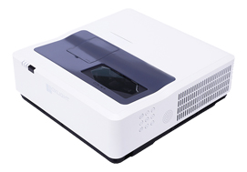 | разрешение 1920X1200 (WUXGA), яркость 6000 lm, Lens throw ratio 0.23:1, коррекция искажений ± 40° Vertical H:±15° (manual) Corner Keystone, функции Edge-blending/ corner correction/ 720°, время жизни источника света HLD 20,000-40,000 часов, интерфейсы: 1-HDMI in MHL, 1-HDMI, Audio: 3.6 Mini-Jack, Video, 2-VGA, YCbCr/Component/S-Video (Share with VGA in 1) USB-A (Support memeory viewer/optional Wifi dongle) 2-Audio-In (L/R), USB-B, RJ45, габариты 63*61*38 см, вес 20 кг |  | 5220
PV-USHL5WU |  | разрешение 1920X1200 (WUXGA), яркость 5000 lm, Lens throw ratio 0.23:1, коррекция искажений ± 40° Vertical H:±15° (manual) Corner Keystone, функции Edge-blending/ corner correction/ 720°, время жизни источника света HLD 20,000-40,000 часов, интерфейсы: 1-HDMI in MHL, 1-HDMI, Audio: 3.6 Mini-Jack, Video, 2-VGA, YCbCr/Component/S-Video (Share with VGA in 1) USB-A (Support memeory viewer/optional Wifi dongle) 2-Audio-In (L/R), USB-B, RJ45, габариты 63*61*38 см, вес 20 кг |  | 4960
PV-DL4K2 |  | разрешение 3840*2160 (4K, яркость 2500 lm, Lens throw ratio 1.37-1.65：1, коррекция искажений 4 corner keystone, время жизни источника света Laser 20,000-40,000 часов, функции Andoir,Auto focus, auto keystone,WIFI mirror play, voice control, интерфейсы: HDMI*2,USB-A*2,LAN,Audio out,DC jack, габариты 40*40*13 см, вес 5 кг |  | 4390

Проекционные экраны PAVRUS
2024-09-12
 |  |  | ПРОЕКЦИОННЫЕ ЭКРАНЫ PAVRUS

 |  | Рулонные ручные проекционные экраны
 |  |  |  |  |  | Стоимость USD | Стоимость USD
Картинка | Соотношение | Размер экрана (дюйм/м) | Область обзора (В*Ш) мм | Размер упаковки Д*Ш*В/мм | Вес кг | Толщина рамки 0.38 мм | Толщина рамки 0.42 мм | Примечание
 | 1:1 | 60"x60" | 1520x1520 | 1720x170x170 | 8.0 | $198 | $213 | Толщина по желанию 0.38 мм или 0.42 мм, покрытие экрана белое матовое
 |  | 70"x70" | 1780x1780 | 1960x170x170 | 8.5 | $217 | $236
 |  | 84"x84" | 2130x2130 | 2340x170x170 | 9.5 | $264 | $291
 |  | 96"x96" | 2440x2440 | 2650x170x170 | 10.5 | $318 | $357
 | 4:3 | 43"x58" (72") | 1100x1450 | 1650x170x170 | 6.8 | $171 | $183
 |  | 50"x67" (84") | 1270x1700 | 1900x170x170 | 8.5 | $209 | $221
 |  | 60"x80" (100") | 1520x2030 | 2240x170x170 | 9.0 | $236 | $248
 |  | 72"x96" (120") | 1830x2440 | 2650x170x170 | 10.9 | $301 | $336
 |  | 90"x120" (150") | 2290x3050 | 3280x170x170 | 12.5 | $395 | $450
 | 16:9 | 35"x63" (72") | 1593x896 | 1800x170x170 | 8.0 | $209 | $221
 |  | 41"x73" (84") | 1858x1045 | 2100x170x170 | 9.0 | $236 | $248
 |  | 45"x80" (92") | 2035x1145 | 2250x170x170 | 10.0 | $271 | $283
 |  | 49"x87" (100") | 2212x1245 | 2420x170x170 | 11.0 | $322 | $357
 |  | 52"x93" (106") | 2345x1319 | 2550x170x170 | 13.0 | $372 | $415
 |  | 59"x104" (120") | 2655x1494 | 2860x170x170 | 15.0 | $457 | $512

 |  | Рулонные моторизированные проекционные экраны
 |  |  |  |  |  | Стоимость USD | Стоимость USD
Картинка | Соотношение | Размер экрана (дюйм/м) | Область обзора (В*Ш) мм | Размер упаковки Д*Ш*В/мм | Вес кг | Толщина рамки 0.38 мм | Толщина рамки 0.42 мм | Примечание
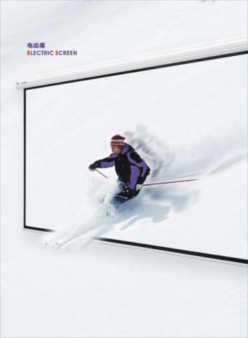 | 1:1 | 60"x60" | 1520x1520 | 1850x170x170 | 10.0 | $267 | $33 | Толщина рамки 0.38 мм или 0.42 мм; покрытие экрана белое матовое; синхронный мотор; опционный ИК пульт ДУ
 |  | 70"x70" | 1780x1780 | 2100x170x170 | 10.0 | $279 | $37
 |  | 84"x84" | 2130x2130 | 2470x170x170 | 10.0 | $310 | $47
 |  | 96"x96" | 2440x2440 | 2780x170x170 | 12.0 | $399 | $62
 | 4:3 | 43"x58" (72") | 1100x1450 | 1780x170x170 | 10.0 | $267 | $32
 |  | 50"x67" (84") | 1270x1700 | 2030x170x170 | 10.0 | $275 | $34
 |  | 60"x80" (100") | 1520x2030 | 2370x170x170 | 11.0 | $306 | $39
 |  | 72"x96" (120") | 1830x2440 | 2780x170x170 | 15.0 | $403 | $51
 |  | 90"x120" (150") | 2290x3050 | 3280x170x170 | 18.0 | $535 | $80
 |  | 108"x144"(180") | 2740x3660 | 3510x170x170 | 22.0 | По запросу | $150
 |  | 120"x160"(200") | 3000x4000 | 4200x170x170 | 25.0 | По запросу | $228
 |  | 150"x200"(250") | 3660x4880 | 5010x170x170 | 30.0 | По запросу | $540
 | 16:9 | 35"x63" (72") | 1593x896 | 1850x170x170 | 10.0 | $291 | $38
 |  | 41"x73" (84") | 1858x1045 | 2100x170x170 | 10.0 | $306 | $41
 |  | 49"x87" (100") | 2212x1245 | 2420x170x170 | 11.0 | $341 | $59
 |  | 52"x93" (106") | 2345x1319 | 2550x170x170 | 13.0 | $415 | $65
 |  | 59"x105" (120") | 2655x1494 | 2850x170x170 | 15.0 | $539 | $89
 |  | 75"x130" (150") | 3319x1867 | 3550x170x170 | 18.0 | По запросу | $119
 |  | 88"x156" (180") | 3982x2240 | 4300x170x170 | 22.0 | По запросу | $170
 |  | Фиксированные проекционные экраны на раме (натяжные)
 |  |  |  |  |  |  | Стоимость, USD | Стоимость, USD | Стоимость, USD | Стоимость, USD
Картинка | Соотношение | Размер экрана (дюйм/м) | Область обзора (В*Ш) мм | Размер упаковки Д*Ш*В/мм | Вес, кг | Толщина рамки, мм | Фронтальная проекция, PVC | Обратная проекция, материал PVC | HD Grey экран, материал PVC | 3D Metallic экран, материал Soft
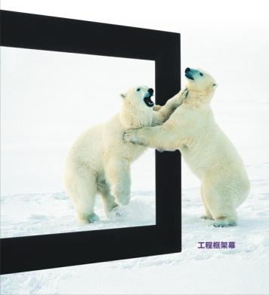 | 4:3 | 43"x58" (72") | 1450x1100 | 1640*250*100 | 14.0 | 72 | $624 | $701 | $663 | По запросу
 |  | 50"x67" (84") | 1700x1270 | 1880*250*100 | 14.0 | 72 | $678 | $756 | $717 | По запросу
 |  | 60"x80" (100") | 2030x1524 | 2110*250*100 | 14.0 | 72 | $833 | $988 | $949 | По запросу
 |  | 72"x96" (120") | 2438x1829 | 2610*250*100 | 24.0 | 72 | $1,104 | $1,259 | $1,221 | По запросу
 |  | 90"x120" (150") | 3048x2286 | 3280*250*100 | 28.0 | 72 | $1,480 | $1,713 | $1,674 | По запросу
 | 16:9 | 35"x63" (72") | 1593x896 | 1770*250*100 | 16.0 | 72 | $655 | $732 | $694 | По запросу
 |  | 41"x73" (84") | 1858x1045 | 2030*250*100 | 16.0 | 72 | $709 | $787 | $748 | По запросу
 |  | 49"x87" (100") | 2212x1245 | 2390*250*100 | 16.0 | 72 | $864 | $1,019 | $980 | По запросу
 |  | 52"x93" (106") | 2345x1319 | 2520*250*100 | 18.0 | 72 | $934 | $1,093 | $1,089 | По запросу
 |  | 59"x105"(120") | 2655x1494 | 2830*250*100 | 18.0 | 72 | $1,011 | $1,166 | $1,128 | По запросу
 |  | 66"x118"(135") | 2987x1680 | 3160*250*100 | 24.0 | 72 | $1,263 | $1,418 | $1,380 | По запросу
 |  | 75"x130"(150") | 3319x1867 | 3490*250*100 | 28.0 | 72 | $1,480 | $1,713 | $1,674 | По запросу
 |  | 98"x175"(200") | 4425x2489 | 4596*250*100 | 34.0 | 100 | $2,232 | $2,387 | $2,348 | По запросу
 |  | 122"x217"(250") | 5531x3112 | 5700*250*100 | 46.0 | 100 | $2,844 | $2,999 | $2,961 | По запросу
 |  | 147"x260"(300") | 6637x3734 | 6810*250*100 | 52.0 | 100 | $3,441 | $3,596 | $3,557 | По запросу
 |  | 170"x305"(350") | 7743x4356 | 8450*250*100 | 56.0 | 100 | $4,530 | $4,666 | $4,627 | По запросу
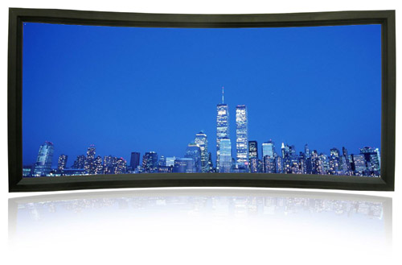
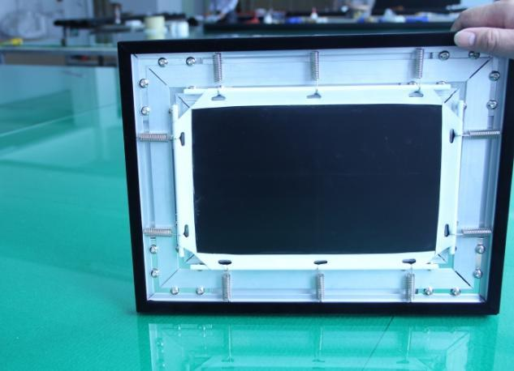
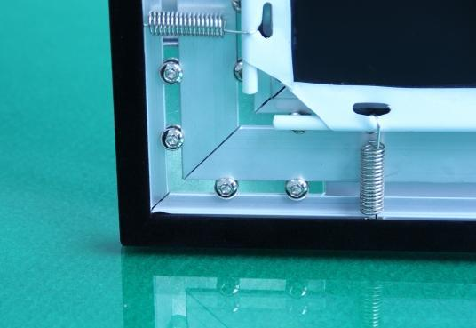

 |  | Рулонные натяжные моторизированные экраны
 |  |  |  |  |  | Стоимость, USD
Картинка | Соотношение | Размер экрана (дюйм/м) | Область обзора (В*Ш) мм | Размер упаковки Д*Ш*В/мм | Вес, кг | Поверхность Matte White (MW) или Gray
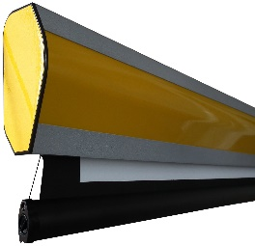 | 16:9 | 92"/2037*1146 | 1146*2037 | 210*240*2300 | 26.0 | $1,438
 |  | 100"/2214*1245 | 1245*2214 | 210*240*2500 | 28.0 | $1,597
 |  | 106"/2347*1320 | 1321*2337 | 210*240*2694 | 30.0 | $1,845
 |  | 120"/2657*1494 | 1494*2656 | 210*240*2970 | 33.0 | $2,023
 |  | 135"/2989*1681 | 2989*1681 | 210*240*3350 | 36.0 | $2,178
 |  | 150"/3321*1868 | 3321*1868 | 210*240*3780 | 39.0 | $2,523

